Info
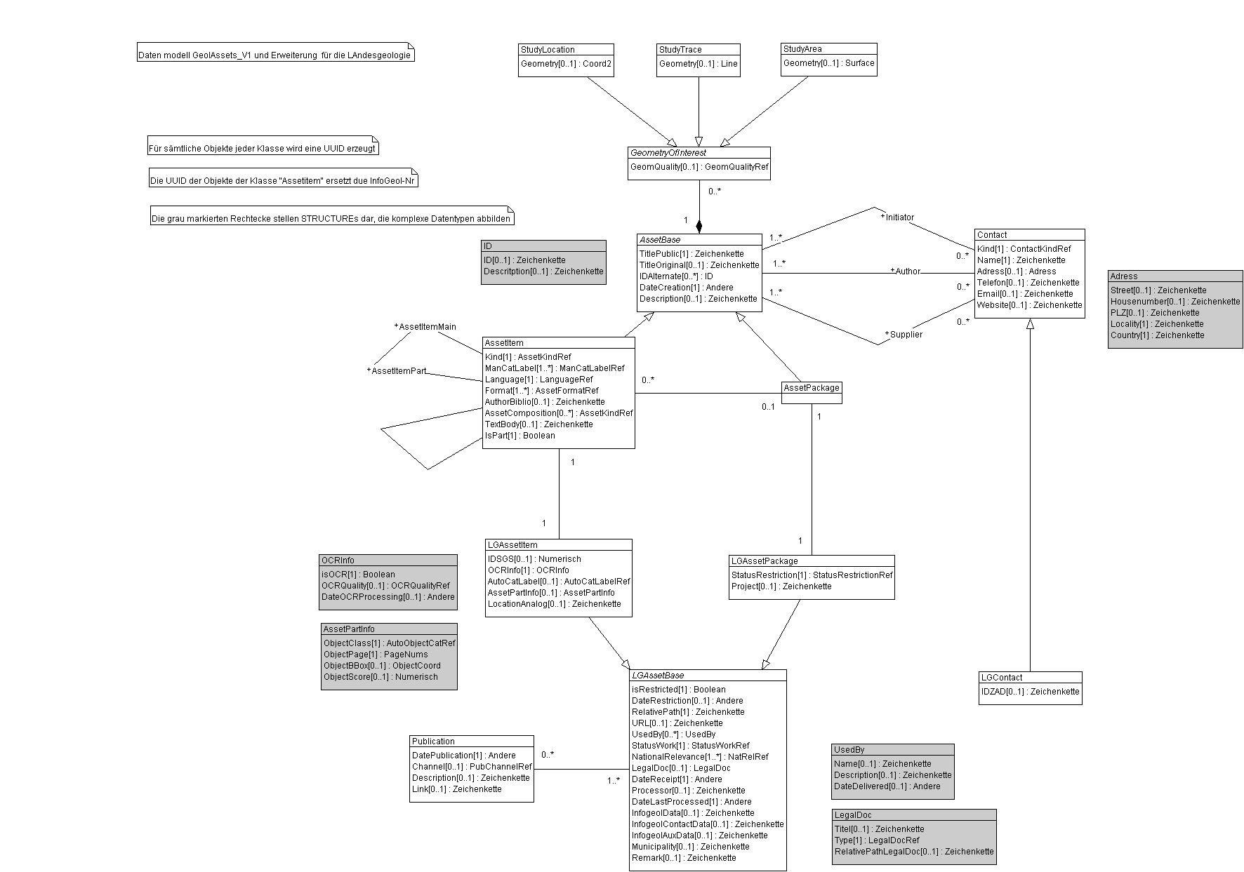
DM GeolAssets V1
DM LG GeolAssets V1

Wertekataloge für das Datenmodell GeolAssets und dessen Erweiterung LG_GeolAssets für die Landesgeologie

rote Arbeitsblätter | Werte aus: | GeolAssets_V1
grüne Arbeitsblätter | Werte aus: | LG_GeolAssets_V1

